界面&功能
特殊培养道具及其培养功能 |  |  |  | 功能规则

 | 功能入口 |  |  |  |  | 特殊装备 相关功能规则
 |  |  |  |  | 1.基本规则 |  | 5功能点清单
 | 配置NPC，与NPC对话打开功能界面。 |  |  |  | ▶ | 通过任务或等级激活特殊任务道具，显示在角色装备栏 | 模块 | 类型 | 内容 | 优先级 | 强化结果判定
 | 必须先获得或激活该特殊培养道具 |  |  |  | ▶ | 杀怪或其他途径获得升级材料 | 强化 | UI和资源 | 功能NPC | 1 | ▶ | 材料是否足够
 |  |  |  |  | ▶ | 前往NPC打开功能界面，消耗材料升级特殊装备属性 |  | UI和资源 | 3级框界面 | 1 | 其他
 |  |  |  |  | 2.解锁方式 |  |  | UI和资源 | 特殊展示模型和图标 | 1 | ▶ | 强化后属性提升
 |  |  |  |  | ▶ | 任务，等级解锁 |  | 功能逻辑 | 特殊装备激活 | 1 | ▶ | 等阶提升后模型更换
 |  |  |  |  | 3.强化资源 |  |  | 功能逻辑 | 特殊装备强化 | 1
 |  |  |  |  | ▶ | 消耗专属材料和基础游戏币升级 |  | 功能逻辑 | 特殊装备属性 | 1
 |  |  |  |  | 4.关联功能 |  |  | 功能逻辑 | 阵位强化规则 | 2
 |  |  |  |  | ▶ | 角色界面：平时会在装备栏显示该特殊装备图标。特殊装备：法相，勋章，战旗，战鼓，盾牌等 |  | 功能数值 | 基础属性 | 3
 |  |  |  |  |  |  |  | 功能数值 | 强化属性 | 3
 |  |  |  |  |  |  | 6.各功能逻辑流程
 |  |  |  |  |  |  |  | 功能开放
 |  |  |  |  |  |  |  | ▶ | 特殊装备激活
 |  |  |  |  |  |  |  | ▶ | 等级开放
 |  |  |  |  |  |  |  | 点击NPC打开界面
 |  |  |  |  |  |  |  | ▶ | 判断等级是否达到
 |  |  |  |  |  |  |  | ▶ | 判断道具是否获得或激活
 | 强化界面【当前为示例】

2
3
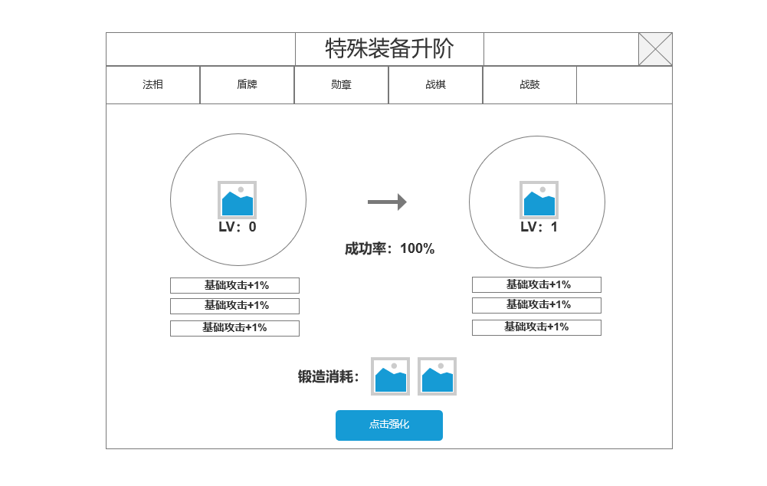
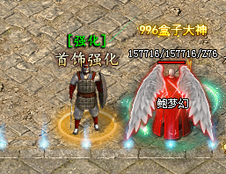
 |  | 1.当前穿戴装备信息 |  |  | 达到一定等级，在盟重安全区找到功能NPC。
 |  | ▶ | 显示当前分页阶段特殊装备图标
 |  | ▶ | 尚未获得特殊装备时，左侧显示0级
 |  | ▶ | 显示当前等级属性
 |  | ▶ | 显示成功率
 |  | ▶ | 显示下一阶属性和等级
 |  | 2.不同特殊装备切换
 |  | 3.关闭当前界面按钮
 |  | 4.点击强化按钮
 |  | ▶ | 显示特殊培养道具图标，点击图标显示TIPS（TIPS信息待定）
 |  | ▶ | 显示特殊装备升阶升级

1

 |  |  |  |  | 1.显示当前【特殊装备：具体待定】信息
 |  |  |  |  | ▶ | 特殊装备图标
 |  |  |  |  | ▶ | 特殊装备当前属性——升级属性
 | 无选框标示界面 |  |  |  | ▶ | 特殊装备升级消耗显示
 |  |  |  |  | 2.升阶规则
 |  |  |  |  | ▶ | 根据资源，如果资源成套，如翅膀，法相，则每强化N阶，替换对应图标
 |  |  |  |  | ▶ | 点击图标显示该培养全TIPS信息
4
 |  |  |  |  | ▶ | 每消耗1次材料，锻造升级1次特殊培养属性。显示当前属性和提升后属性
 |  |  |  |  | ▶ | 具体属性待定

 |  |  |  |  | 3初始获取规则
 |  |  |  |  | ▶ | 满足该功能开放条件后，在功能界面激活获得初始特殊装备

美术需求
美术需求

 | UI需求
 | 序号 | 类型 | 对应界面 | 内容描述 | 功能需求 | 备注 | 参考图
 | 1 | 功能主页面 | 天地法相 | 天地法相锻造升级的功能界面 | 详见界面功能设计 |  | 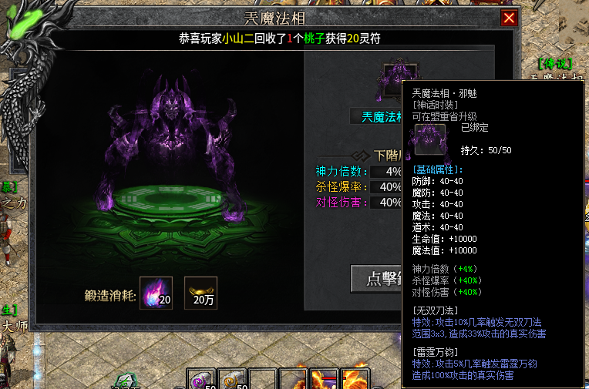
 | 原画需求
 | 序号 | 类型 | 对应界面 | 内容描述 | 功能需求 | 备注 | 参考图
 | 1 | 2D原画 | 当前选中装备展示背景底图造型设计 | 特殊装备模型背景底图或底座 | 详见界面功能设计 |  | 
 | ICON需求
 | 序号 | 类型 | 图标需求 | 内容描述 | 功能需求 | 尺寸需求 | 参考图
 | 1 | 道具图标 | 特殊培养装备的道具图标 | 特殊培养装备的道具图标 | 根据最后包装定义
 | 动效需求
 | 序号 | 类型 | 描述 | 内容描述 | 功能需求 | 备注 | 参考图

 | 其他
 | 序号 | 类型 | 对应界面 | 内容描述 | 功能需求 | 备注 | 参考图
 | 1 | SHOWSTAND模型 | 特殊培养装备的界面展示模型 | 特殊培养装备的界面展示模型 | 根据最后包装定义

